Chi tiết địa chất
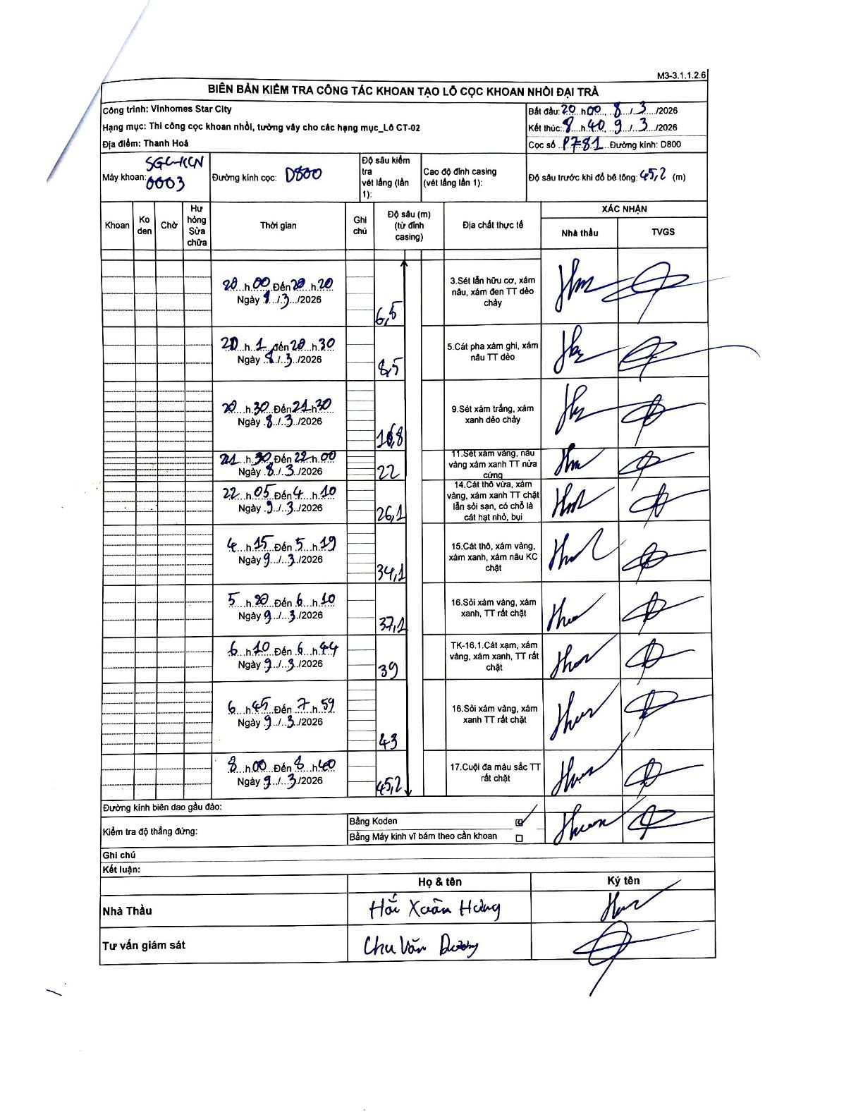
Dự án | Star City Thanh Hóa
Hạng mục | Thi công cọc khoan nhồi, tường vây cho các hạng mục_Lô CT-02
Tên bộ phận | Lô CT-02
Số hiệu cọc | P7-81
Tên Máy khoan | SGC-KCN0003
Đường kính | D800
Bắt đầu thi công | 20:00 08/03/2026
Kết thúc thi công | 08:40 09/03/2026

Địa chất TT | Đường kính | Mô tả lớp thiết kế | Từ (h) | Đến (h) | Cao độ từ | Cao độ đến | T.Gian (h) | Dài (m) | V (m/h) | Ghi chú
3 | D800 | Sét lẫn hữu cơ, xám nâu, xám đen TT dẻo chảy | 20:00 08/03/2026 | 20:20 08/03/2026 | 0 | -6.5 | 0.33 | 6.5 | 19.5
5 | D800 | Cát pha xám ghi, xám nâu TT dẻo | 20:20 08/03/2026 | 20:30 08/03/2026 | -6.5 | -8.5 | 0.17 | 2 | 12
9 | D800 | Sét xám trắng, xám xanh dẻo chảy | 20:30 08/03/2026 | 21:30 08/03/2026 | -8.5 | -16.8 | 1 | 8.3 | 8.3
11 | D800 | Sét xám vàng, nâu vàng xám xanh TT nửa cứng | 21:30 08/03/2026 | 22:00 08/03/2026 | -16.8 | -22 | 0.5 | 5.2 | 10.4
14 | D800 | Cát thô vừa, xám vàng, xám xanh TT chặt lẫn sỏi sạn, có chỗ là cát hạt nhỏ, bụi | 22:05 08/03/2026 | 04:10 09/03/2026 | -22 | -26.1 | 6.08 | 4.1 | 0.67
15 | D800 | Cát thô, xám vàng, xám xanh, xám nâu KC chặt | 04:15 09/03/2026 | 05:19 09/03/2026 | -26.1 | -34.1 | 1.07 | 8 | 7.5
16 | D800 | Sỏi xám vàng, xám xanh, TT rất chặt | 05:20 09/03/2026 | 06:10 09/03/2026 | -34.1 | -37.2 | 0.83 | 3.1 | 3.72
8 | D800 | TK-16.1. Cát xám, xám vàng, xám xanh, TT rất chặt | 06:10 09/03/2026 | 06:44 09/03/2026 | -37.2 | -39 | 0.57 | 1.8 | 3.18
16 | D800 | Sỏi xám vàng, xám xanh TT rất chặt | 06:45 09/03/2026 | 07:59 09/03/2026 | -39 | -43 | 1.23 | 4 | 3.24
17 | D800 | Cuội đa màu sắc TT rất chặt | 08:00 09/03/2026 | 08:40 09/03/2026 | -43 | -45.2 | 0.67 | 2.2 | 3.3

ẢNH BIÊN BẢN GỐC

